правила
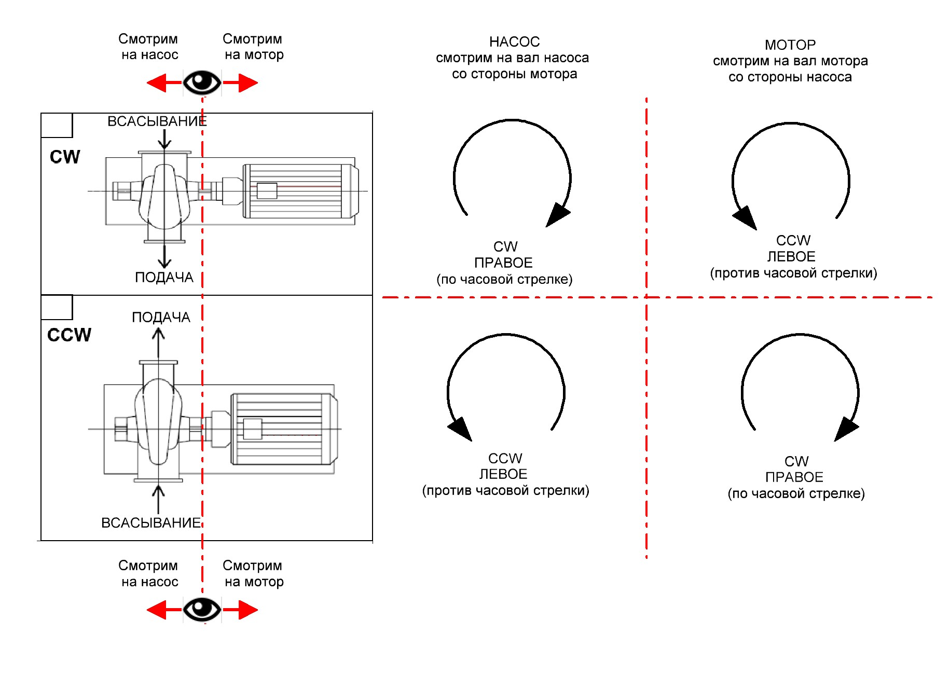
- обязательны к заполнению
- Для дополнительного описания
Данный опросный лист выполнен в интерактивном виде. Вам нужно лишь выбирать данные из выпадающих списков.
Чтобы у поля открылся выпадающий список необходимо на него кликнуть, а затем, нажать на появившуюся кнопку-треугольник справа поля.
Дополнительные поля можно не заполнять, однако, если Вы сомневаетесь в выборе номинальной мощности и температурных опций, их рекомендуется заполнить.
Для насоса необходимо указать номинальную мощность на валу и его частоту вращения.
Дать параметры окружающей среды.
Монтажное положение:
Направление вращения: CW - по часовой стрелке, CCW - против часовой стрелки. Правила определения - см. рисунок ниже
Все высоковольтные моторы по умолчанию оборудованы датчиками контроля температуры обмотки 6 шт. (2 х фаза обмотки) и подшипников 2 шт. (1 х на подшипник). Поэтому на отказ от выбора последует предложение стандартной комбинации датчиков.
Если нужен контроль вибрации, то рекомендуется выбирать только подготовку. Датчики вибрации комплектовать отдельно: 2790531 Датчик вибрации VTV122 IFM electronics, Резьба М8
Опции необходимые при монтаже в вертикальном положении, на улице
При выборе взрывозащищенного исполнения впишите в поле степень взрывозащиты, поставщик не будет это делать вместо заказчика.
РЭП готовы «закреплять» за нами проекты и даже согласовывать с нами цены, которые будут выдаваться другим запрашивающим. Однако полноценно такая схема работы возможна только по двигателям АДЧР и только при условии заблаговременного информирования РЭП о нашей работе над конкретным проектом (указываем Заказчика, Объект, марку эл/дв, кол-во, ориентировочные сроки закупки).
Распечатейте, подпишите, отсканируйте и вышлите на е-майл ответственного инженера.
ООО "ВИЛО РУС"
тел.: +7 495 781 06 90
факс:+7 495 781 06 91
Отдел заказов: Сергей Багаев | sergey.bagaev@wilo.ru
ВВ моторы: Игорь Морозов, НВ моторы: Константин Грачев & Сергей Федоров
**№ запроса, присвоенный инженером
Тип двигателя -
Номинальная мощность двигателя (кВт) - | ? |  | Мощность насоса в р.т. (кВт) -
Скорость (количество полюсов) - | ? |  | Номин.частота вр.насоса (rpm) -
Напряжение - | ?
Частота сети (Гц) - | 50 Гц
Класс защиты (IP) - | ? |  | Темп.окр.среды, от (оC) -
Питание мотора - | от электросети |  | до (оC) +
Вариант исполнения мотора - | гор. (IM B3) |  | Влажность (%) -
Креммная коробка - | не важно
Контроль температуры обмоток - | Нет |  | Механизм соединения - | Муфта
Контроль температуры подшипников - | Нет |  | Направление вращения | CW/CCW
Подготовка под датчики вибрации - | Нет
Датчики вибрации - | Нет
Покраска в цвет - | Pantone 334U
Срок поставки - | Стандартный, DDP Ногинск
Зонтик (навес) - | Нет
Антиконденсатный обогрев - | Нет
Взрывозащищенное исполнение, | Нет
степень взрывозащиты -
Данные для закрепления проекта:
Заказчик -
Объект -
Количество -
Ориентировочные сроки закупки -

_____________________________________________________ |  | _____________________________________
(Ф.И.О.) |  | (Подпись)
* Ф.И.О., подпись сотрудника отдела сбыта ВИЛО РУС, подтвердившего соответствие наименования, артикула подобранного оборудования техническим требованиям данного опросного листа. (Обязательно к заполнению сотрудником ВИЛО РУС по требованию Партнера перед размещением заказа на данное оборудование)

